Sheet1
タイトル | ハンターモンスター（モンスター側） |  |  | 氏名 | 宮田拓実、水越海希、鈴木珠竜

この下のゲージは自分のスタミナで自分が攻撃したり回避行動などをすると減り。これがない時にスタミナゲージを減らす行為は出来なくなる、時間でスタミナは回復する
モンスターの画面
MAP内にある赤い丸と緑の丸はそれぞれ敵と自分のいる位置を示している
ハンターの画面
制限時間
この上のゲージは自分のHPで
攻撃に当たったら減る
コンセプト | モンスターと言う圧倒的な身体能力で 蹂躙できる楽しさ | 画面 イメージ | 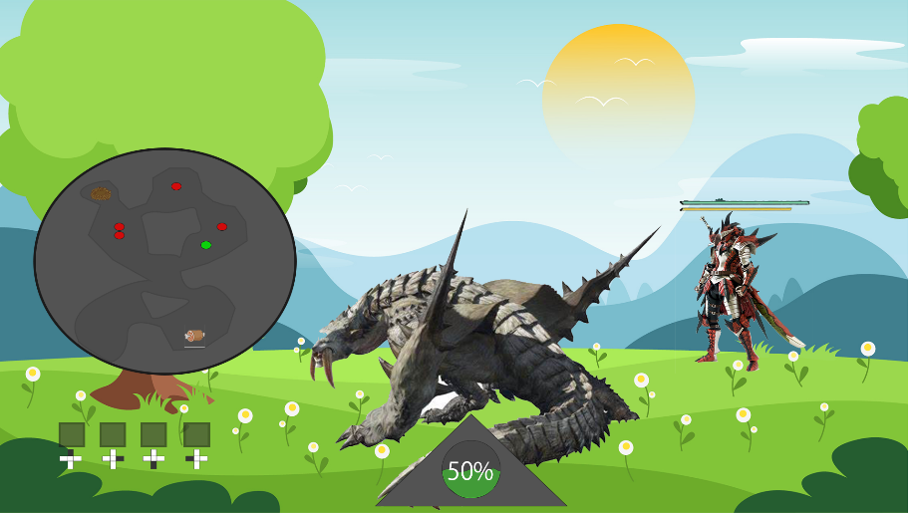 |  |  | 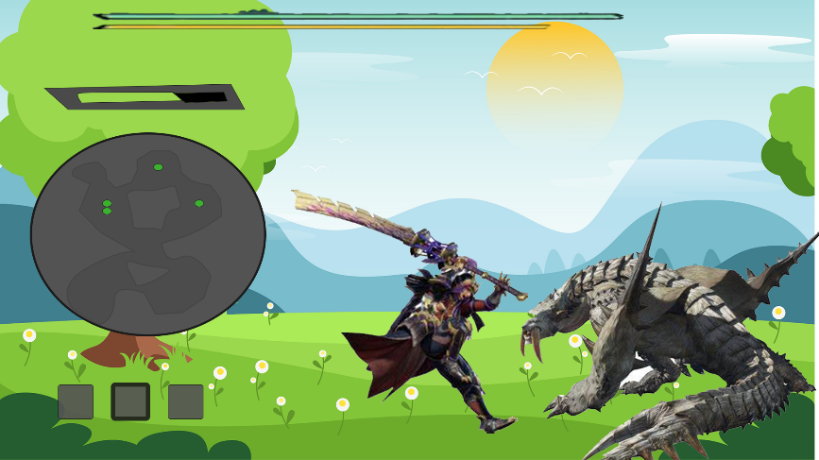
制限時間
この上のゲージは敵のHPで
攻撃を当てることで減らせる
二つのゲージは敵の頭上に常にある。

ゲーム内で移動可能なエリアを示すMAP
大技のゲージ、このゲージがたまりきっている時に大技を打つことができる、このゲージは攻撃を当てることで貯まる
この下のゲージは敵のスタミナで敵が攻撃したり回避行動などをすると減り。これがない時にスタミナゲージを減らす行為は出来なくなる、時間でスタミナは回復する

MAP内にあるアイテムで
自分巣がある場所を示す

MAP内にあるアイテムで
自分の餌場を示す
ゲーム内で移動可能なエリアを示すMAP
セールス ポイント | いつもは自分が攻撃した場所でする怯み値計算を 自分が受けた攻撃でする緊張感 能力の差があるから蹂躙できる楽しさ または知能ある敵との戦略性ある戦い

MAP内にある緑の丸はそれぞれ自分と仲間のいる位置を示している
ゲーム内の敵をロックオンする時の対象と対応したボタンを示すUI
アイテムを使用するときは真ん中のを使う
ボタンで左右のと切り替えができる
自分自身
モンスター
大技のゲージ、このゲージが100の時に大技を打つことができる、このゲージは
時間経過で溜まっていく（100を超えることはない）
自分自身

ハンターの画面
（ゲームのスタート直後）
ターゲット ユーザー | モンスターハンターが好きな人（ライトユーザー） | 操作方法 | 【モンスター】 左スティック：モンスターの移動 右スティック：カメラの視点の移動 RT：通常攻撃 LT：遠距離攻撃 LT＆RT：リキャストタイムが長い大技 左スティック押込み：タックル 右スティック押込み：指定されたハンターをロックオン（既にそのハンターをロックオンしている場合はロックオンを解除する） RB：右にステップ LB：左にステップ Bボタン：アイテムを使用 十字キー：任意のハンターをロックオン対象に変更 【ハンター】 左スティック：プレイヤーの移動 右スティック：カメラの移動 RT：弱攻撃 LT：強攻撃 RT＆LT：ゲージを消費する大技 左スティック押込み：ダッシュ、歩き切り替え 右スティック押込み：モンスターをロックオン RB、LB：使用アイテムを切り替え Bボタン：アイテムを使用 Aボタン：ポーズを取る |  |  | 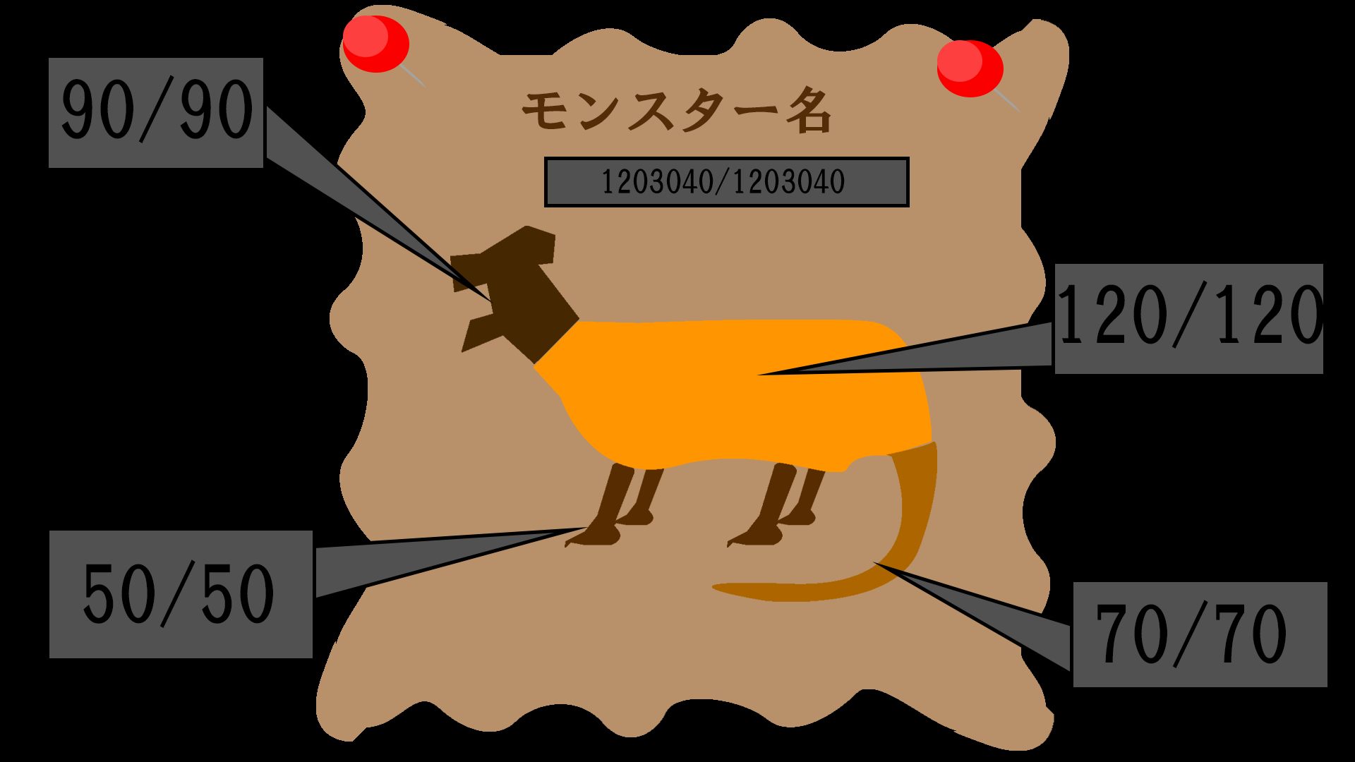
モンスターの名前
モンスターの全体HP

部位によるHp
ゲーム概要 | 想定時間（１０～１５分） 【モンスター側】 プレイヤーはモンスターを操作してハンターを撤退させることを目的にする ハンターは一人一つの残機を持っており一度戦闘不能になると残機を一つ失って復活する モンスターには４種類の攻撃がある 遠距離はモンスターから離れた位置にいる敵に攻撃ができる代わりに少しためがいる タックルは攻撃に入るまでがとても早い代わりに攻撃力がひくい とても長いリキャストタイムの大技はリキャストタイムが長い代わりに攻撃力も高いし攻撃に入るまでも短い 通常攻撃は攻撃力は低めでほんの少しのためもいるが 通常攻撃の後に通常攻撃をすると前の通常攻撃とは違うモーションで攻撃力も前の攻撃よりも高くなる このように通常攻撃の次に攻撃力が上がるのは３回で三回目の攻撃で攻撃力の上昇がリセットされて次の通常攻撃に繋がらない 敵は武器や装備を持った人間であり、 武器によって攻撃力が違ったり装備によって防御力が違ったりする 敵は最大４人で最小１人である 敵の攻撃は当たる部位によってダメージが変わる 敵の攻撃に当たったら自身HPと自身の攻撃を受けた部位にダメージを受ける 自身の部位にはそれぞれHPが決まっており部位のHPが０を下回ったら敵に大きな隙を晒してしまう ダメージを受けている部位を敵の前にさらさないようにすれば隙をさらすことがなくなる マップには自身の巣と餌場がある 自身の巣の範囲ないにいるかつ敵が巣の範囲内にいなければHPが徐々に回復する、この際に部位のHPも同時に徐々に回復する マップないの餌場ではゲーム中に一度食事ができる食事をすることでモンスターのHPを最大値の半分まで回復することができる この際にモンスターのHPが最大値の半分以上の場合は何も起こらない、この回復が起きた時に全ての部位のHPを全回復する 現状モンスター側の概要しかないが 想定しているのは非対称のPVPでハンターも人が操作する予定である 【ハンター側】 プレイヤーはハンターを操作して敵を倒すことを目的にする ハンターはモンスターのゲームスタートの数秒後にスタートする ハンターがゲームスタートをするまではモンスターの部位のHPや全体のHPが見える ハンターの攻撃は三種類あり 弱攻撃は攻撃の隙が少ないが攻撃力が低いスタミナの消費も少ない 強攻撃は隙が大きいが攻撃力が高いスタミナの消費が少し多い 大技はゲージが満タンでないとできないが隙も少なく攻撃力も高いスタミナの消費がとても多い 大技のゲージは敵に攻撃を当てるとゲージが増える 敵は人型ではないモンスターであり体の部位によって防御力が違う 敵に攻撃を当てた時に当てた部位の防御力と自分自身の攻撃力を参照したダメージを攻撃を当てた部位と敵のHPに与える 部位に設定されている部位HPを削り切ったら敵は大きな隙を晒す マップには自分の位置と味方の位置、気球の位置が載っている 気球の近くでポーズを取ると一定時間だけマップにモンスターの位置を教えてくれる プレイヤーはゲームを開始した時点でアイテムを複数個もっている ボタンを押すことで使うアイテムを切り替えることができる アイテムの使用はスタミナの消費があり少し多い アイテムの中にはHPを回復するものもある ハンターのHPが無くなったらモンスターとは離れたところでHPを全回復して再スタート | ゲームの流れ | ゲームの起動 ↓ タイトル画面 ↓ モンスターを選ぶ画面 ↓ 最初数秒を敵の描画に使う ↓ インゲーム画面に入る ↓ ゲームのクリアまたはゲームオーバーの条件を満たしたら ↓ リザルト画面 ↓ モンスターを選ぶ画面に戻る

 |  | ゲームシステム | 【モンスター視点】 プレイヤーは４種類の攻撃をすることができる 攻撃はそれぞれ攻撃力に差がある 敵に攻撃を当てた時にはこの攻撃力と相手の防御力を使いダメージを算出する HPがゼロになった敵は一時的に当たり判定がなくなり敵のスタート地点まで連れて行かれて再スタートする 【ハンター視点】 プレイヤーは三種類の攻撃をすることができる 攻撃にはそれぞれ攻撃力と消費スタミナに差がある 敵に攻撃を当てた際は当てた部位の防御力と自身の攻撃力を使いダメージを参照する 敵の部位のHPをゼロにしたら相手の攻撃を止めて大きな隙を晒す |  |  |  | あっぴるポイント：部位欠損・一部分の物理挙動・（複数のPCの接続）（出来れば）

 |  |  |  |  |  |  | 絶対にやりたいこと：部位破壊によるリアクション・しっぽの切断・慣性の作成

 |  |  |  |  |  |  | 出来ればやりたいこと：複数のPCの接続・複数のモンスターの実装・環境ギミックの作成

 |  | 世界観 | モンハンの世界
ゲームクリア 条件 | 【モンスター視点】 敵の残機をすべて減らした上で一人を倒す または二人を倒しきる 【ハンター視点】 敵のHPをなくす（一回）

ゲームオーバー 条件 | 【モンスター視点】 自分のHPがなくなるまたは制限時間を過ぎる 【ハンター視点】 ハンターが合計３回HPがなくなる、または制限時間を過ぎる | 使用言語 | Unity

 |  | 開発環境 | C#

